Plan1

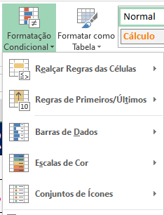
CECAPI INFORMÁTICA
Nº | Nome | Salário Base | INSS | Gratificação | Valor INSS | Gratificação | Salário líquido
1 | Eduardo | R$ 5,000.00 | 11.00% | 8.0% | =Sal.Base*INSS | =Sal.Base*Gratificação | =(Sal.Base+V.Gratificação)-V.INSS
2 | Maria | R$ 3,500.00 | 9.99% | 6.00%
3 | Helena | R$ 4,500.00 | 11.00% | 7.00%
4 | Gabriela | R$ 1,800.00 | 9.00% | 4.00%
5 | Edson | R$ 1,200.00 | 8.00% | 9.00%
6 | Elisangela | R$ 1,600.00 | 9.00% | 3.00%
7 | Renata | R$ 1,300.00 | 8.00% | 5.00%
8 | Paula | R$ 1,150.00 | 8.00% | 8.00%
Faça Formatação Condicional em duas colunas
Faça 3 Gráficos da sua escolha

